상품제안서
블라썸 팔토시 고급형 48g | 상품코드: S41849

 |  |  |  |  |  |  | 02-713-8555 | www.synergygift.co.kr
  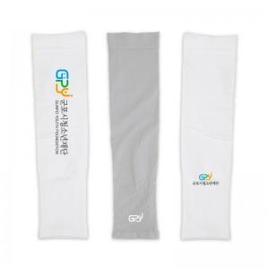

【상세/제작정보】

【인쇄/포장옵션】 | 풀칼라 / 종이케이스

【공급단가】 | 수량 | 100~ | 300~ | 1,000~ | 3,000~ | 5,000~
*VAT별도 | 단가 | 2,800원 | 2,670원 | 2,520원 | 2,520원 | 2,390원

【상품 URL】 | https://www.synergygift.co.kr:443/src/goods_detail.php?gdno=41849

